Planilha1
Função VPL (Valor presente Liquido)
Aplicável a: Excel para Office 365 Excel para Office 365 para Mac Excel 2016 Excel 2013 Excel 2010 Excel 2007 Excel 2016 para Mac Excel para Mac 2011 Excel Online Excel para iPad Excel para iPhone Excel para tablets Android Excel para telefones Android Excel Mobile Excel Starter 2010
Calcula o valor líquido atual de um investimento utilizando a taxa de desconto e uma série de futuros pagamentos (valores negativos) e receita (valores positivos).uma anuidade. Entretanto, os fluxos de caixa devem ser feitos em intervalos regulares, como mensalmente ou anualmente. A taxa interna de retorno é a taxa de juros recebida para um investimento que consiste em pagamentos (valores negativos) e receitas (valores positivos) que ocorrem em períodos regulares.
VPL(taxa,valor1,[valor2],...)
Taxa | Obrigatório. Uma matriz ou uma referência a células que contêm números cuja taxa interna de retorno se deseja calcular.
Valor1;[Valor2]... | Valor1 é necessário, valores subsequentes são opcionais. Argumentos de 1 a 254 que representam os pagamentos e a receita.

A interpretação para o VPL é de que se for positivo o investimento é rentável e se for negativo não é rentável, e não compensa ao investidor.
Os valores da VPL podem variar, ainda, conforme a taxa considerada, pois quanto maior for a Taxa Mínima de Atratividade menor será o VPL, como no gráfico abaixo:
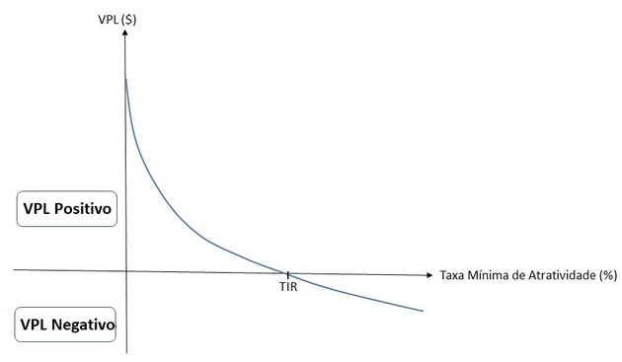
TMA (Taxa Min Atrativ) | 5% | 2%
 | Projeto Alpha | Projeto Beta
Periodo (anos) | Fluxo de Caixa | Fluxo de Caixa
0 | -R$ 50,000.00 | -R$ 100,000.00
1 | R$ 12,500.00 | R$ 20,000.00
2 | R$ 12,000.00 | R$ 18,500.00
3 | R$ 11,500.00 | R$ 17,000.00
4 | R$ 11,000.00 | R$ 15,500.00
5 | R$ 10,500.00 | R$ 13,000.00
6 | R$ 10,000.00 | R$ 11,500.00
7 | R$ 9,500.00 | R$ 10,000.00

VPL | R$ 14,213.63 | -R$ 1,579.68
TIR | 12.81% | 1.53%

